Algoritma
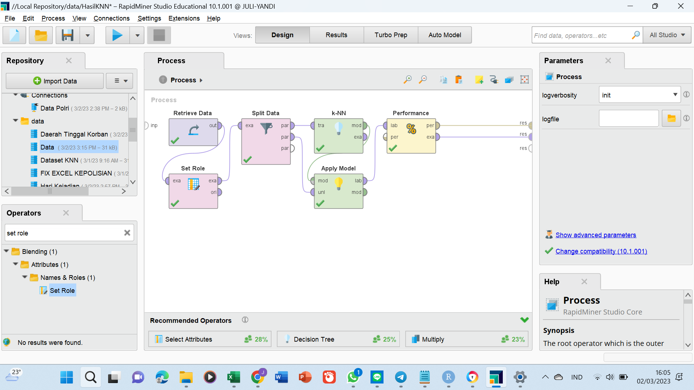

Model2YgDihasilkan
1342 data

dilatih

Algorirtma AI/ ML
hasil pelatihan
Data Training 80%

Predictive
Model
hasil ujian

pengujian

AKURASI : 80%
325 data

 |  | 0.8
Data Testing 20%

 | Jenis Kelamin Korban
 | laki-laki
 | laki-laki
 | laki-laki
 | laki-laki
 | laki-laki

GrafTempatKejadian


jenispencurian


SasaranKorban


usiaKorban

\

pekerjaanKorban


ANALISIS KENAPA KORBANNYA KOK JUSTRU BANYAK YG TIDAK BEKERJA

